2020_12_data
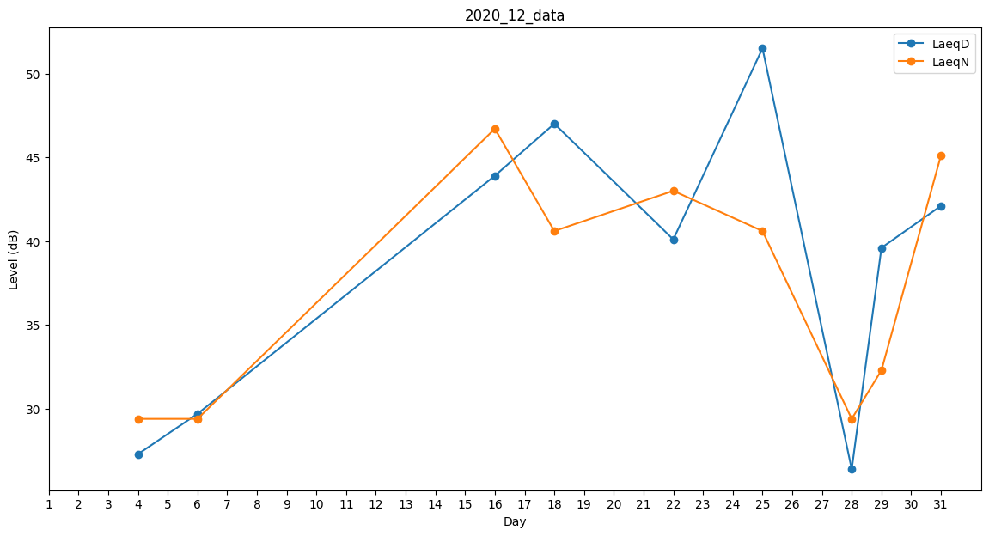
Day | LaeqD | LaeqN
1 | 41 | 0
2 | 0 | 0
3 | 0 | 0
4 | 27.3 | 29.4
5 | 0 | 0
6 | 29.7 | 29.4
7 | 34.8 | 0
8 | 0 | 0
9 | 0 | 0
10 | 0 | 30.3
11 | 0 | 32.4
12 | 27.3 | 0
13 | 0 | 0
14 | 0 | 0
15 | 39.2 | 0
16 | 43.9 | 46.7
17 | 0 | 0
18 | 47 | 40.6
19 | 46.9 | 0
20 | 0 | 35.5
21 | 0 | 29.4
22 | 40.1 | 43
23 | 45.9 | 0
24 | 44.6 | 0
25 | 51.5 | 40.6
26 | 50.1 | 0
27 | 0 | 35.1
28 | 26.4 | 29.4
29 | 39.6 | 32.3
30 | 42.1 | 0
31 | 42.1 | 45.1

